主标和规格标
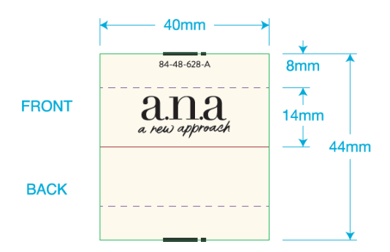
 | 一．一．主唛：（工厂自订）代码：84-48-628-A(不区分成人/少女/高大/肥人)
 |  | 订单数量 | 订购数量
 |  | 7859 | 7900

 |  |  |  |  |  |  | 7512 | 347 | 7859
二．尺码/产地唛 ：（工厂自订）代码：84-48-629-B |  |  |  | 规格 | 订单数量 | 订购数量
 |  |  |  | XS | 675 | 683
 |  |  |  | S | 1203 | 1212
 |  |  |  | M | 1893 | 1905
 |  |  |  | L | 1873 | 1887
 |  |  |  | XL | 1209 | 1220
 |  |  |  | XXL | 659 | 668
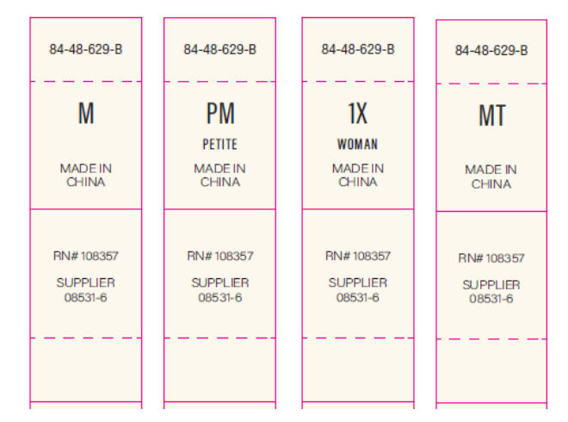
 |  |  |  | 0X | 30 | 35
 |  |  |  | 1X | 84 | 90
 |  |  |  | 2X | 117 | 124
 |  |  |  | 3X | 78 | 84
 |  |  |  | 4X | 24 | 30
 |  |  |  | 5X | 14 | 19
 |  |  |  | 合计 | 7859 | 7957
三）成分/洗水/RN#唛：配主唛色，白底黑字，代码：5E32D1
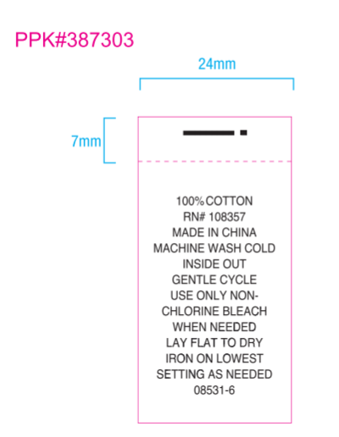
 |  | 订单数量 | 订购数量
 |  | 7859 | 7900

